Sheet1
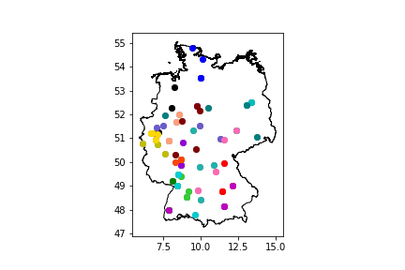
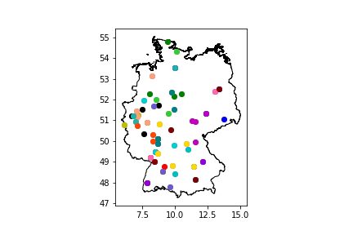
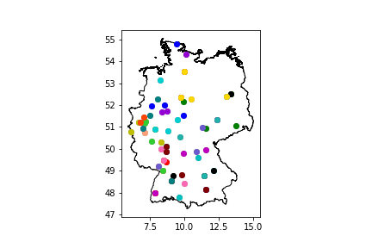
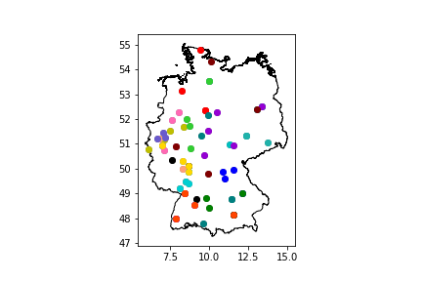
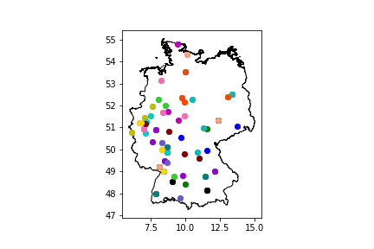
 | Host | Team_2 | Team_3 | Team_4 | Team_5
0 | Regio Otters Hamburg | Flensburger Flundern | Regio Sharks Kiel | Spiel mir das Lied vom Aal
1 | BFM Schmetterschimpansen | BFM Lackaffen | Leguane 1 | Leguane 2
2 | InPaSa United | Bayreuth Baboons | Regio Rabbits | Ingopasburg United
3 | Regio Berlin - Platzhalter Team A | Roundnet Oktos 2 | Regio Berlin - Platzhalter Team B | 2Cans
4 | MRC Regio 1 | Regio Rabbits 1.2 | München Parktruppe | MRC Regio 2 | BFM Rimpansen
5 | Roundnet Club Bonn II | Aachen Lobster 2 | KöTi.net | 1. RCK Kometen
6 | Space Jams | Green Parrots Düsseldorf | Wuppertaler Roundnet Community | Oldenburger Stadtmusikanten
7 | Mauna Haouli | Freudenberger Forellen Freunde | Telekom Post SV - Roundnet Jackdaws Bielefeld | LTV Lippstadt
8 | 1. Roundnet Club Würzburg | Kassler Waschbären | Bamberger Biberbande | Spiking Sparrows
9 | Darmstädter Doktorfische I | Hannover 96 | Darmstädter Doktorfische II | Rising Ravens
10 | Tübinger Eisvögel II | Heidelberg 3 | Tübinger Eisvögel III | Power Ponys
11 | NULL SECHS NEUN 3 | 1. Roundnet-Verein Mainz | RCB Spikings | Karlsruher Kojoten 3
12 | Phoenix Power Smashers | West Wings Essen | Göttinger Gänse | Bauhaus Ballert
13 | Karlsruher Kojoten 4 | Karlsruher Kojoten 5 | Mosquitos Mannheim 3 | Mannheim 2 | Weingarten Wizards
14 | Roundnet Rhinos Erlangen | Saalemander Jena | Gängjamin | Gmünd Unicorns
15 | Peacocks Paderborn | TG Camberg Roundnet | Die Milde Hilde | Accio Ace | Rhönschafe Fulda
16 | Eintracht Braunschweig Lions Cubs | Spaß am Netz | 1. Roundnet Club Dresden | Roundnet Oktos Potsdam
17 | Yellow Parrots Düsseldorf | Straight Outta Winterschlaf | MTV ROUNDNET | Roundnet Neuss
18 | Roundnet Rhinos Erlangen | Bayreuth Baboons | Regio Rabbits 1.2 | Bamberger Biberbande
19 | Spiking Sparrows | München Parktruppe | Regio Rabbits | Gmünd Unicorns
20 | Hannover 96 | Flensburger Flundern | Oldenburger Stadtmusikanten | Accio Ace
21 | Roundnet Oktos Potsdam | Regio Berlin - Platzhalter Team B | Gängjamin | Bauhaus Ballert
22 | BFM Rimpansen | BFM Schmetterschimpansen | Tübinger Eisvögel II | Karlsruher Kojoten 5
23 | MTV ROUNDNET | Aachen Lobster 2 | Phoenix Power Smashers | Green Parrots Düsseldorf | LTV Lippstadt
24 | RCB Spikings | MRC Regio 1 | Power Ponys | KöTi.net
25 | 1. Roundnet-Verein Mainz | Mannheim 2 | Yellow Parrots Düsseldorf | Leguane 1
26 | 2Cans | 1. Roundnet Club Dresden | InPaSa United | Regio Otters Hamburg
27 | Göttinger Gänse | Regio Berlin - Platzhalter Team A | Saalemander Jena | Rhönschafe Fulda | Eintracht Braunschweig Lions Cubs
28 | Peacocks Paderborn | Spiel mir das Lied vom Aal | Telekom Post SV - Roundnet Jackdaws Bielefeld | Rising Ravens
29 | Karlsruher Kojoten 3 | MRC Regio 2 | Karlsruher Kojoten 4 | Tübinger Eisvögel III | BFM Lackaffen
30 | Wuppertaler Roundnet Community | Roundnet Neuss | West Wings Essen | 1. RCK Kometen
31 | Mosquitos Mannheim 3 | Darmstädter Doktorfische II | Heidelberg 3 | Leguane 2
32 | Spaß am Netz | Roundnet Club Bonn II | Mauna Haouli | Space Jams
33 | 1. Roundnet Club Würzburg | Roundnet Oktos 2 | Regio Sharks Kiel | Freudenberger Forellen Freunde
34 | Kassler Waschbären | Ingopasburg United | Die Milde Hilde | Weingarten Wizards
35 | TG Camberg Roundnet | Darmstädter Doktorfische I | NULL SECHS NEUN 3 | Straight Outta Winterschlaf
36 | Gängjamin | Regio Berlin - Platzhalter Team A | 1. Roundnet Club Dresden | Spiel mir das Lied vom Aal
37 | Die Milde Hilde | Flensburger Flundern | Eintracht Braunschweig Lions Cubs | Space Jams
38 | Karlsruher Kojoten 3 | BFM Rimpansen | Leguane 1 | Power Ponys
39 | Ingopasburg United | MRC Regio 1 | Roundnet Rhinos Erlangen | Spiking Sparrows
40 | Saalemander Jena | Bayreuth Baboons | Bauhaus Ballert | 2Cans | BFM Lackaffen
41 | Straight Outta Winterschlaf | Aachen Lobster 2 | Wuppertaler Roundnet Community | Freudenberger Forellen Freunde
42 | Phoenix Power Smashers | KöTi.net | Peacocks Paderborn | Roundnet Neuss | NULL SECHS NEUN 3
43 | West Wings Essen | Mauna Haouli | MTV ROUNDNET | Oldenburger Stadtmusikanten
44 | Yellow Parrots Düsseldorf | Regio Otters Hamburg | 1. RCK Kometen | Green Parrots Düsseldorf
45 | Regio Rabbits 1.2 | Regio Rabbits | Mosquitos Mannheim 3 | BFM Schmetterschimpansen
46 | Hannover 96 | Regio Sharks Kiel | Telekom Post SV - Roundnet Jackdaws Bielefeld | Kassler Waschbären
47 | 1. Roundnet-Verein Mainz | TG Camberg Roundnet | Tübinger Eisvögel III | Roundnet Club Bonn II
48 | Darmstädter Doktorfische II | Weingarten Wizards | Tübinger Eisvögel II | LTV Lippstadt
49 | 1. Roundnet Club Würzburg | Mannheim 2 | MRC Regio 2 | Spaß am Netz
50 | Roundnet Oktos 2 | Karlsruher Kojoten 4 | Roundnet Oktos Potsdam | Leguane 2
51 | Rhönschafe Fulda | München Parktruppe | Karlsruher Kojoten 5 | Regio Berlin - Platzhalter Team B
52 | RCB Spikings | Accio Ace | Göttinger Gänse | Darmstädter Doktorfische I
53 | Gmünd Unicorns | Bamberger Biberbande | Rising Ravens | Heidelberg 3 | InPaSa United
54 | Telekom Post SV - Roundnet Jackdaws Bielefeld | Flensburger Flundern | Göttinger Gänse | Spaß am Netz
55 | Saalemander Jena | Regio Berlin - Platzhalter Team B | 1. Roundnet Club Dresden | Die Milde Hilde
56 | BFM Lackaffen | BFM Rimpansen | Mannheim 2 | Heidelberg 3
57 | MRC Regio 2 | Regio Rabbits | Roundnet Rhinos Erlangen | Weingarten Wizards
58 | Bayreuth Baboons | Gängjamin | 1. Roundnet Club Würzburg | München Parktruppe | BFM Schmetterschimpansen
59 | Mauna Haouli | Aachen Lobster 2 | Roundnet Neuss | TG Camberg Roundnet
60 | InPaSa United | Regio Rabbits 1.2 | Regio Berlin - Platzhalter Team A | Power Ponys
61 | Karlsruher Kojoten 5 | Roundnet Club Bonn II | Leguane 2 | Karlsruher Kojoten 3
62 | 2Cans | Roundnet Oktos Potsdam | Rhönschafe Fulda | Ingopasburg United
63 | LTV Lippstadt | Regio Sharks Kiel | Peacocks Paderborn | Yellow Parrots Düsseldorf
64 | KöTi.net | Wuppertaler Roundnet Community | Karlsruher Kojoten 4 | MTV ROUNDNET
65 | West Wings Essen | Spiel mir das Lied vom Aal | Hannover 96 | Green Parrots Düsseldorf
66 | Darmstädter Doktorfische I | Bamberger Biberbande | Bauhaus Ballert | Leguane 1
67 | Rising Ravens | RCB Spikings | Freudenberger Forellen Freunde | Oldenburger Stadtmusikanten | Kassler Waschbären
68 | 1. Roundnet-Verein Mainz | Mosquitos Mannheim 3 | Spiking Sparrows | Straight Outta Winterschlaf
69 | Gmünd Unicorns | MRC Regio 1 | Darmstädter Doktorfische II | NULL SECHS NEUN 3 | Tübinger Eisvögel III
70 | Phoenix Power Smashers | 1. RCK Kometen | Space Jams | Tübinger Eisvögel II
71 | Eintracht Braunschweig Lions Cubs | Roundnet Oktos 2 | Regio Otters Hamburg | Accio Ace
72 | Bayreuth Baboons | MRC Regio 1 | Rhönschafe Fulda | 1. Roundnet Club Dresden
73 | InPaSa United | MRC Regio 2 | Spiking Sparrows | Saalemander Jena
74 | Mosquitos Mannheim 3 | BFM Lackaffen | Tübinger Eisvögel II | Darmstädter Doktorfische I
75 | Eintracht Braunschweig Lions Cubs | Regio Berlin - Platzhalter Team B | Spiel mir das Lied vom Aal | Bamberger Biberbande
76 | Peacocks Paderborn | Flensburger Flundern | Kassler Waschbären | Mauna Haouli
77 | West Wings Essen | Aachen Lobster 2 | Yellow Parrots Düsseldorf | Spaß am Netz
78 | Tübinger Eisvögel III | München Parktruppe | 2Cans | Leguane 1
79 | Accio Ace | Gängjamin | Regio Sharks Kiel | Leguane 2
80 | Bauhaus Ballert | Regio Rabbits | Regio Berlin - Platzhalter Team A | Karlsruher Kojoten 3
81 | Mannheim 2 | Regio Rabbits 1.2 | Freudenberger Forellen Freunde | KöTi.net | Gmünd Unicorns
82 | Telekom Post SV - Roundnet Jackdaws Bielefeld | Space Jams | Roundnet Oktos 2 | Power Ponys
83 | Die Milde Hilde | Hannover 96 | Regio Otters Hamburg | Roundnet Oktos Potsdam
84 | Heidelberg 3 | Weingarten Wizards | TG Camberg Roundnet | RCB Spikings | BFM Schmetterschimpansen
85 | Wuppertaler Roundnet Community | Phoenix Power Smashers | Roundnet Club Bonn II | Darmstädter Doktorfische II
86 | LTV Lippstadt | Göttinger Gänse | 1. RCK Kometen | Straight Outta Winterschlaf | Oldenburger Stadtmusikanten
87 | 1. Roundnet Club Würzburg | Roundnet Rhinos Erlangen | Rising Ravens | MTV ROUNDNET
88 | Karlsruher Kojoten 4 | NULL SECHS NEUN 3 | Ingopasburg United | BFM Rimpansen
89 | Green Parrots Düsseldorf | Roundnet Neuss | 1. Roundnet-Verein Mainz | Karlsruher Kojoten 5

